1.1
voltar à página inicial |  |  |  | 1 - FORMULÁRIOS
 | S | N | NA
 | x |  |  | 1.1 A sequência de tabulação entre campos segue a sequência de preenchimento
 |  |  |  | A ordem de tabulação por entre os campos deve corresponder à sequência normal de preenchimento do formulário.

 | 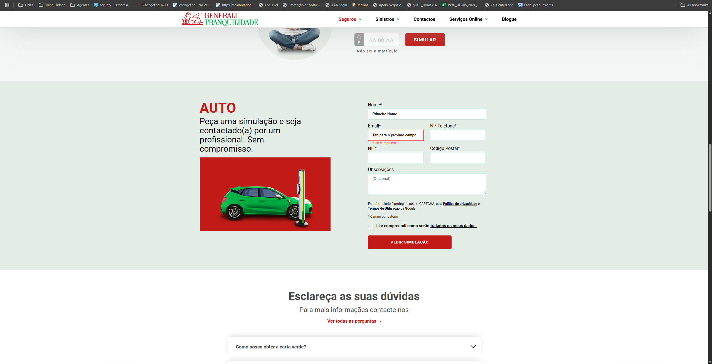 |  |  |  | Nas imagens que se seguem é possível ver que ao clicar TAB nos campos passamos para o seguinte, do nome para email, email para Nº Telefone, Nº Telefone para Código Postal e assim sucessivamente

https://www.generalitranquilidade.pt/particulares/seguros/automovel/auto

 | https://www.generalitranquilidade.pt/particulares/seguros/automovel/auto

2.1
voltar à página inicial |  |  |  | 2 - CAMPOS
 | S | N | NA
 | x |  |  | 2.1 O tamanho dos campos deve refletir o tamanho previsível dos dados
 |  |  |  | O tamanho dos campos deve refletir o tamanho previsível para a entrada dos dados. Por exemplo, um campo para telefone deve ter a largura estritamente necessária para conter todos os dígitos. Nem mais nem menos.

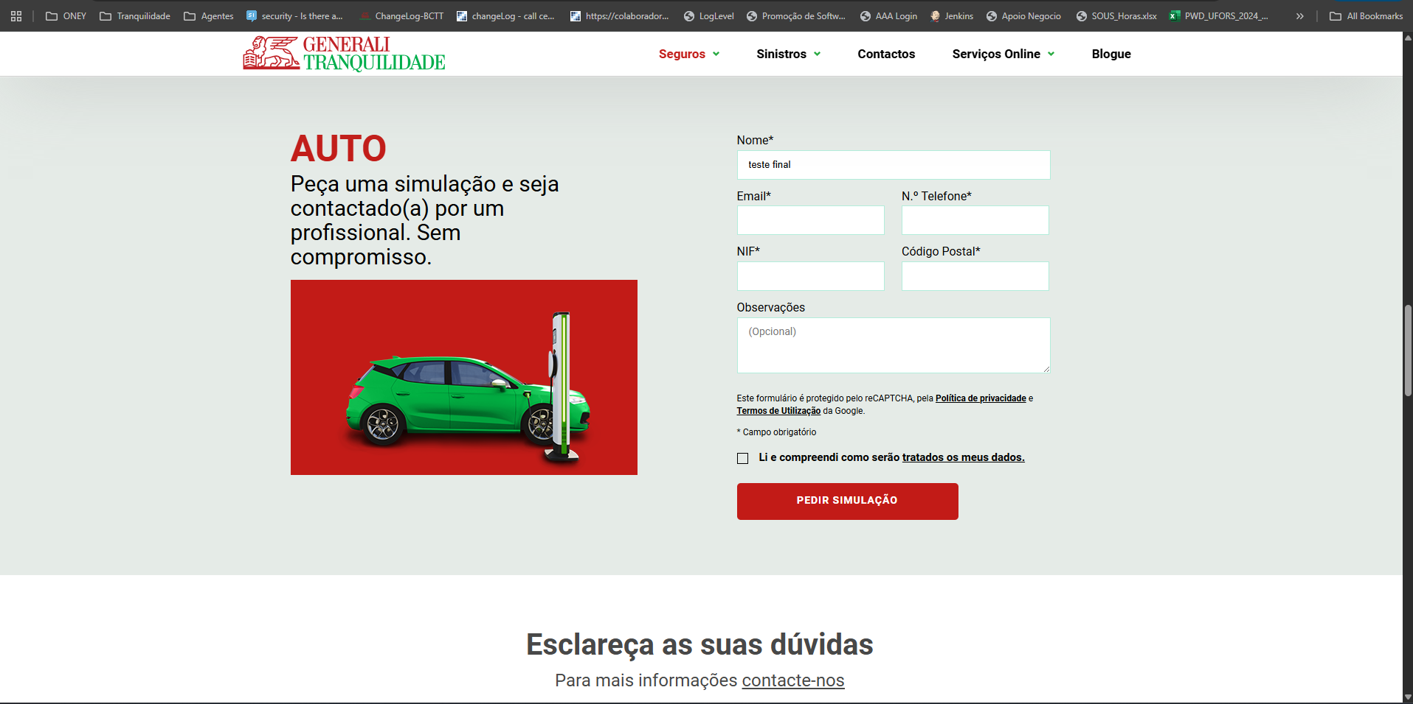
 |  |  |  |  | O tamanho dos campos está de acordo com o que é pretendido com a exceção do campo email, como é possível ver nas imagens que se seguem

 | https://www.generalitranquilidade.pt/particulares/seguros/automovel/auto

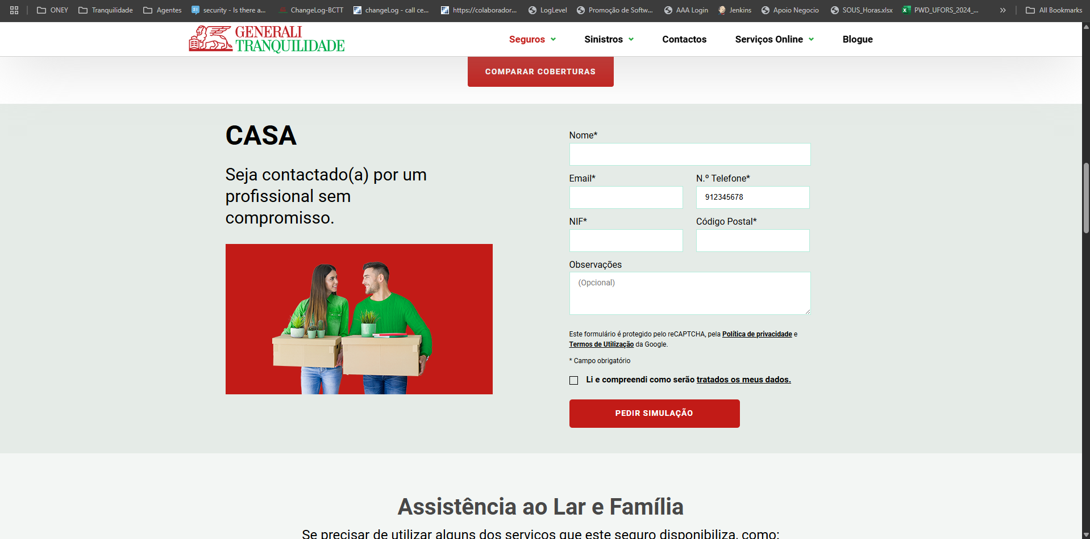

 | https://www.generalitranquilidade.pt/particulares/seguros/habitacao/casa

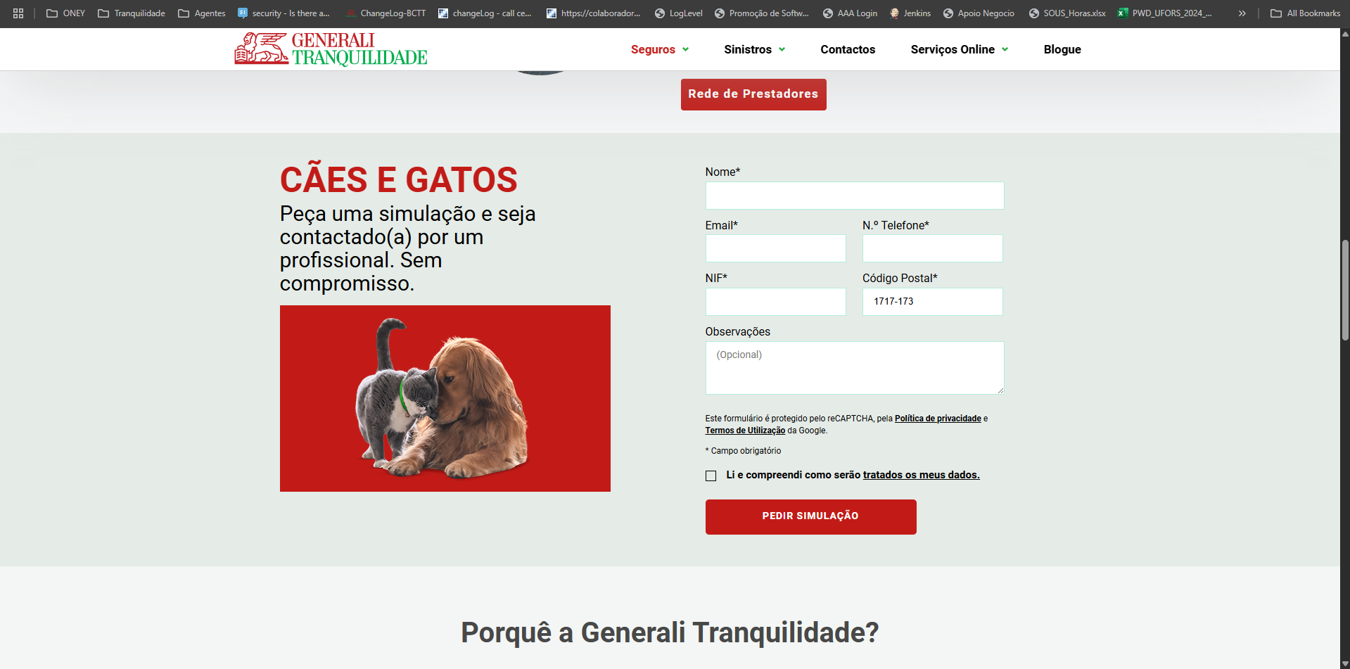

 | https://www.generalitranquilidade.pt/particulares/seguros/animais-domesticos/caes-e-gatos

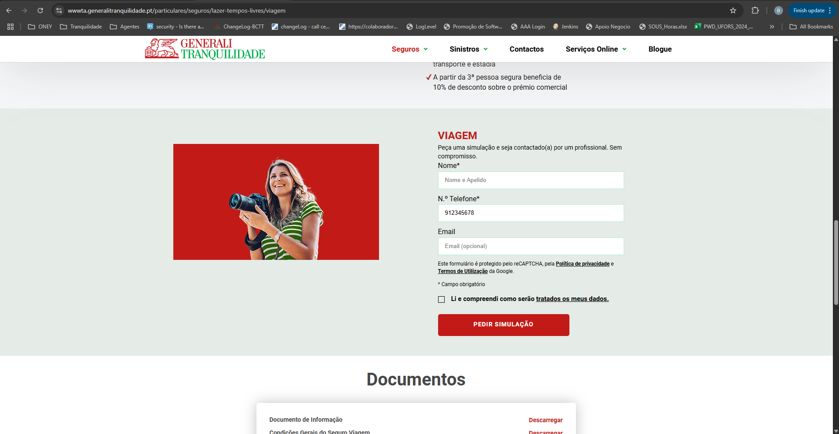

 | https://www.generalitranquilidade.pt/particulares/seguros/lazer-tempos-livres/viagem

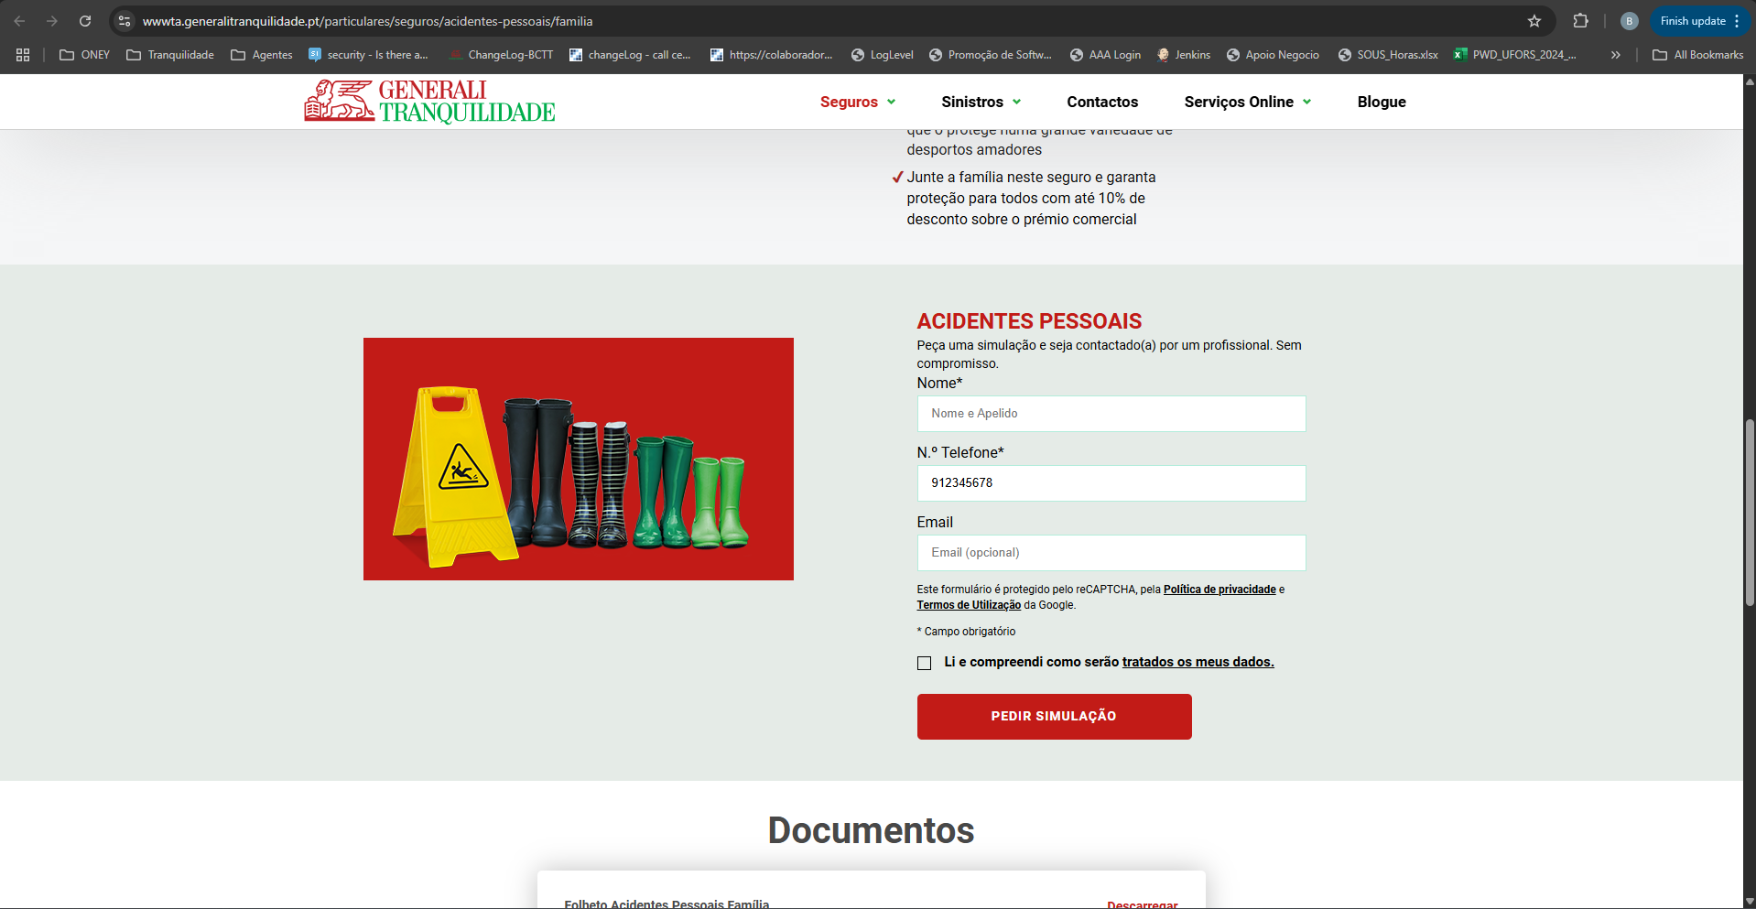

 | https://www.generalitranquilidade.pt/particulares/seguros/acidentes-pessoais/familia

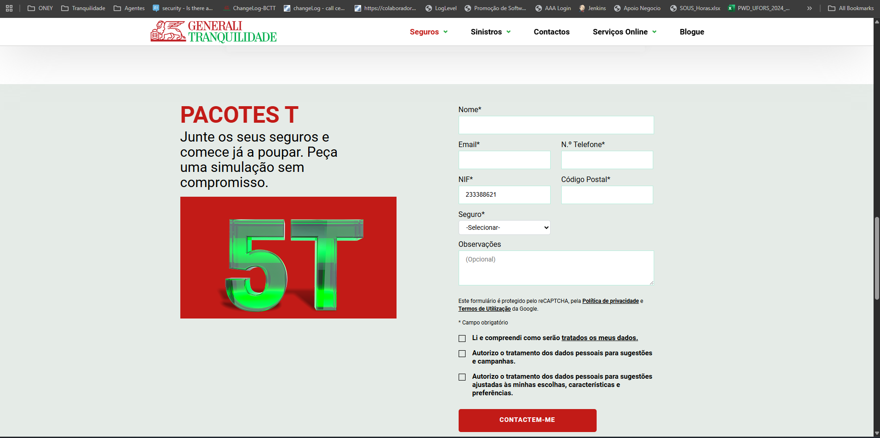

 | https://www.generalitranquilidade.pt/particulares/seguros/vantagens/pacotes-t

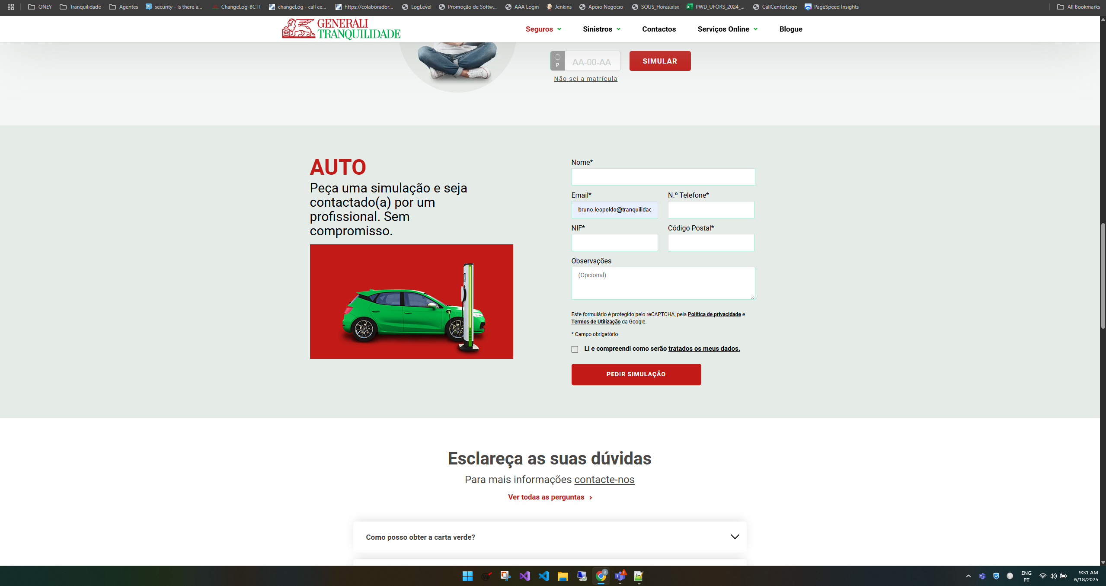

https://www.generalitranquilidade.pt/particulares/seguros/automovel/auto

 | Nota: campo Email neste formulário tem que ser maior

2.3
voltar à página inicial |  |  |  | 2 - CAMPOS
 | S | N | NA
 | x |  |  | 2.3 As legendas dos campos são breves e claras
 |  |  |  | As legendas associadas aos campos devem ser claras e o mais breves possível, sem recorrer a grandes explicações. Se essas explicações forem necessárias, devem ser apresentadas num bloco de texto paralelo.

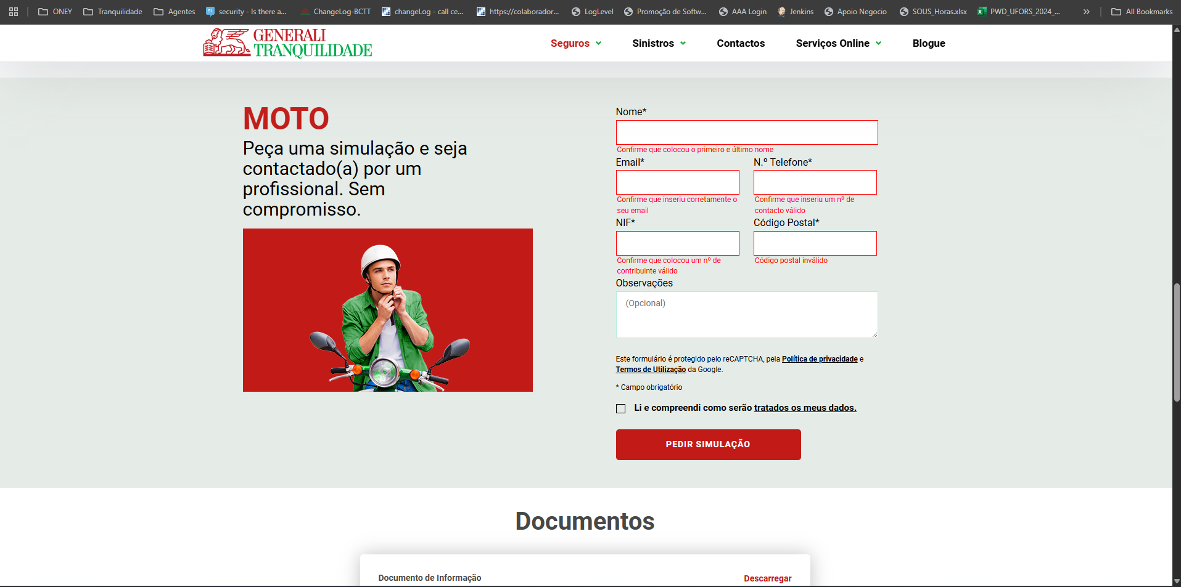
 |  |  |  |  | Nas imagens seguintes é possível ver que os campos obrigatórios apresentão erros com os detalhes a solucioná-los

 | https://www.generalitranquilidade.pt/particulares/seguros/automovel/moto

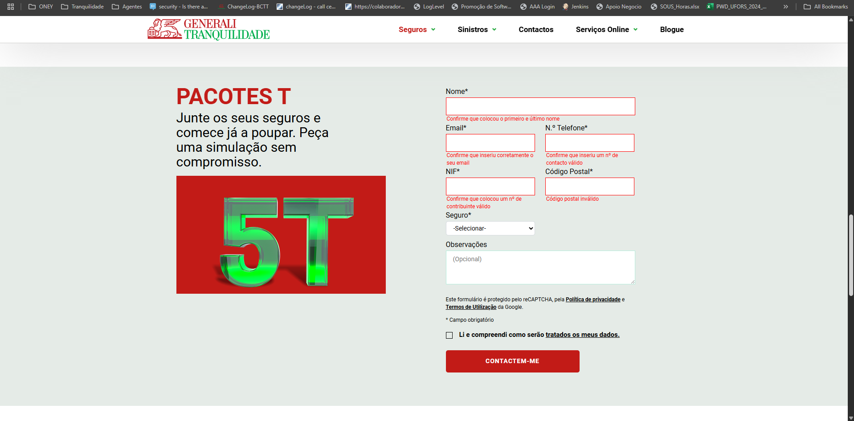

 | https://www.generalitranquilidade.pt/particulares/seguros/vantagens/pacotes-t

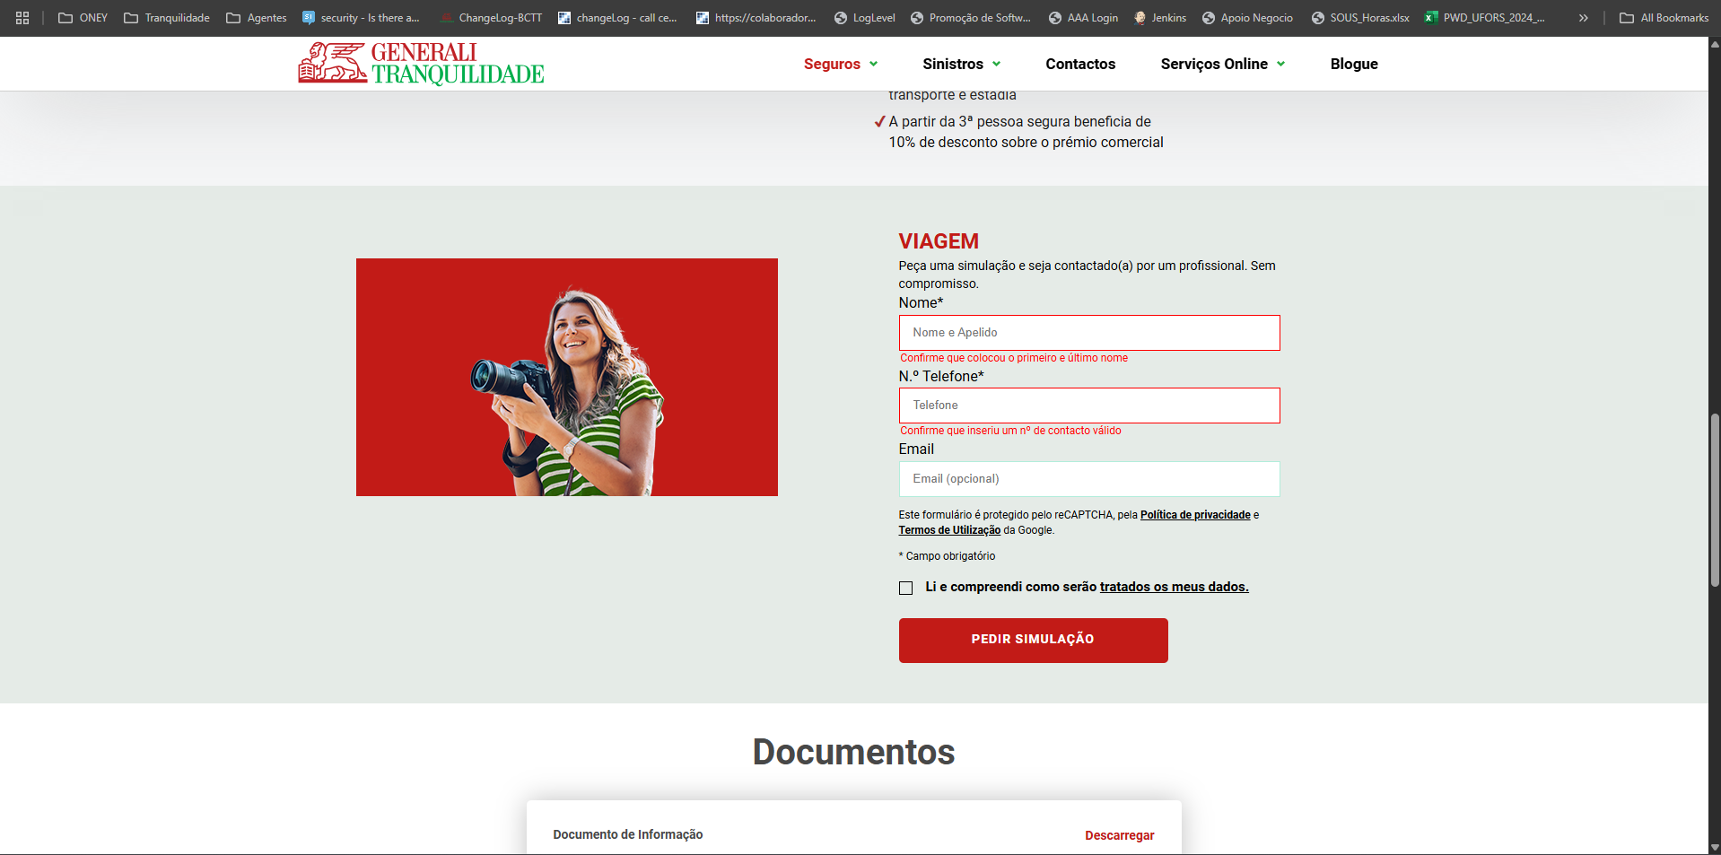

 | https://www.generalitranquilidade.pt/particulares/seguros/lazer-tempos-livres/viagem

3.1
voltar à página inicial |  |  |  | 3 - RESPOSTA
 | S | N | NA
 | x |  |  | 3.1 Em ações longas, o sistema deve indicar o que está a acontecer
 |  |  |  | O sistema deve indicar o que está a processar ou qual o tempo de espera expectável quando o utilizador desencadeia ações que levem a este comportamento.

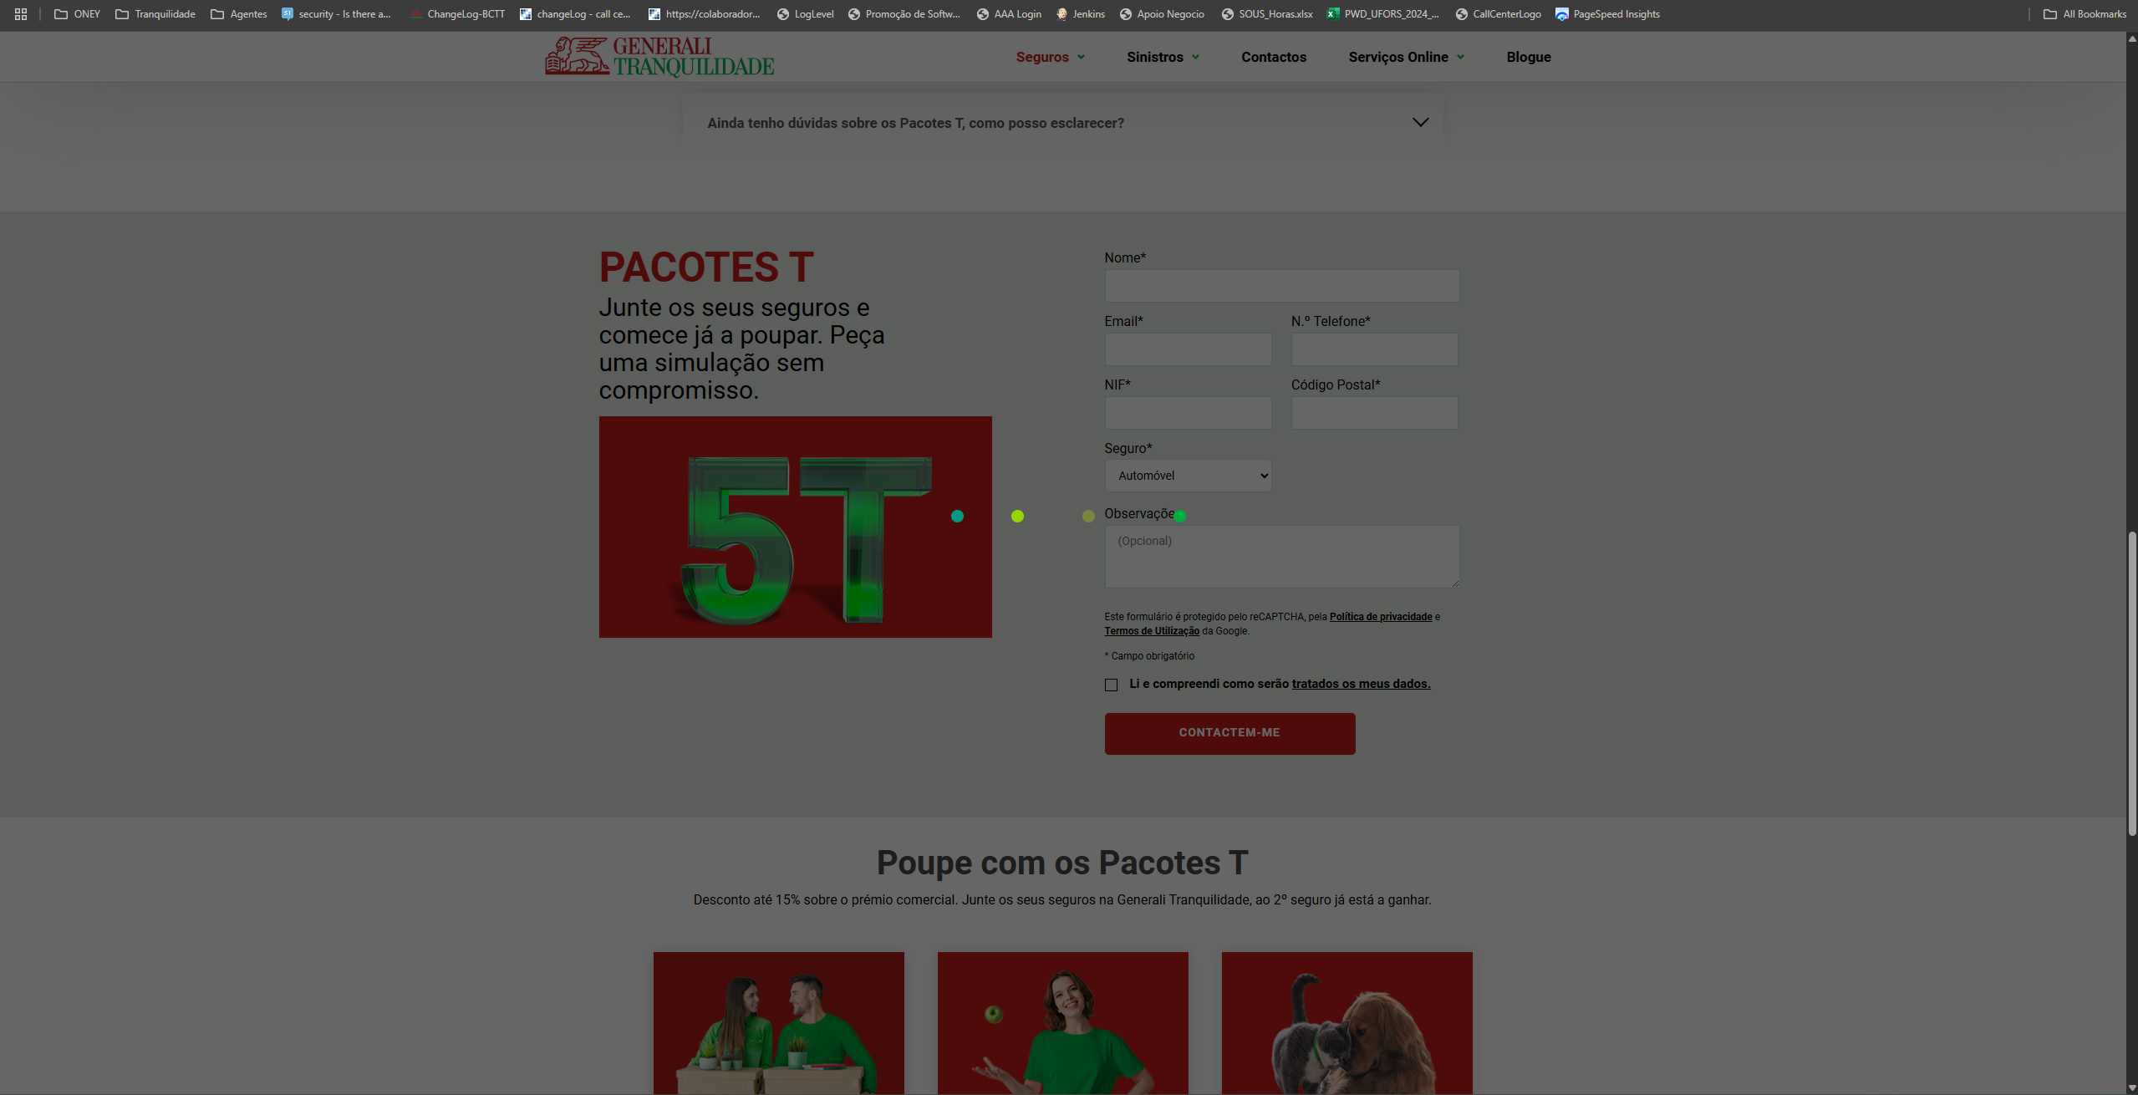
 |  |  |  |  | Todos os formulários tem uma sequencia de espera como a que se encontra em cima

https://www.generalitranquilidade.pt/particulares/seguros/vantagens/pacotes-t

3.2
voltar à página inicial |  |  |  | 3 - RESPOSTA
 | S | N | NA
 | x |  |  | 3.2 Deve ser confirmado o sucesso da transação/envio de informação
 |  |  |  | O sucesso de uma transação deve ser claramente comunicado ao utilizador através de uma mensagem de confirmação.

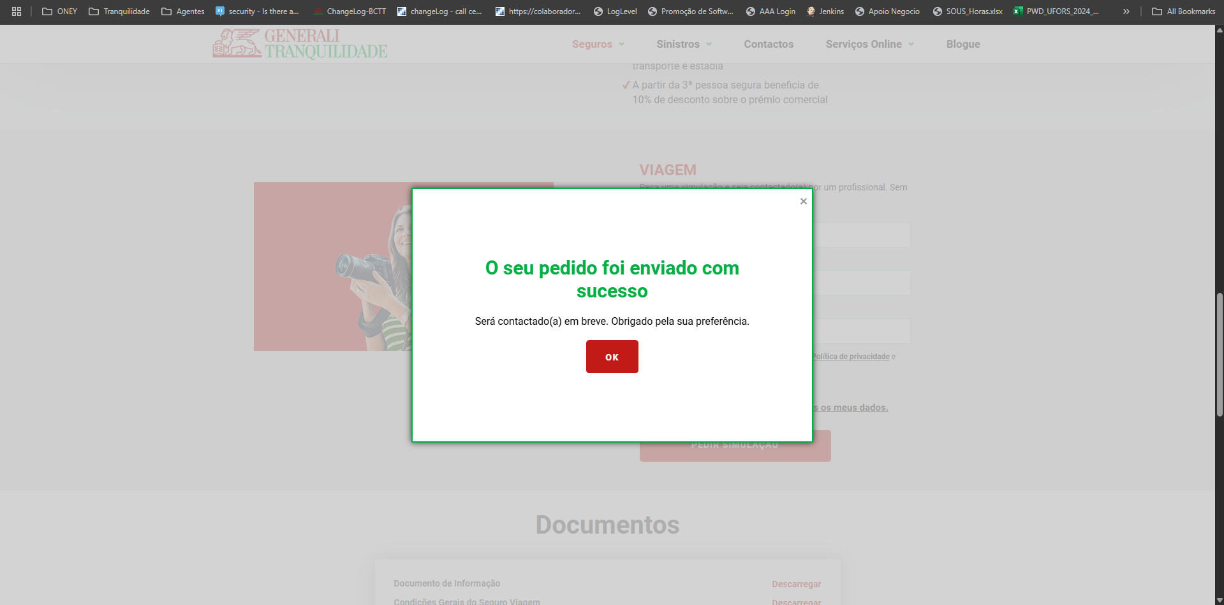
 |  |  |  |  | Ao enviar um formulário com sucesso é apresentado ao cliente um pop-up a informar o sucesso do mesmo

https://www.generalitranquilidade.pt/particulares/seguros/lazer-tempos-livres/viagem

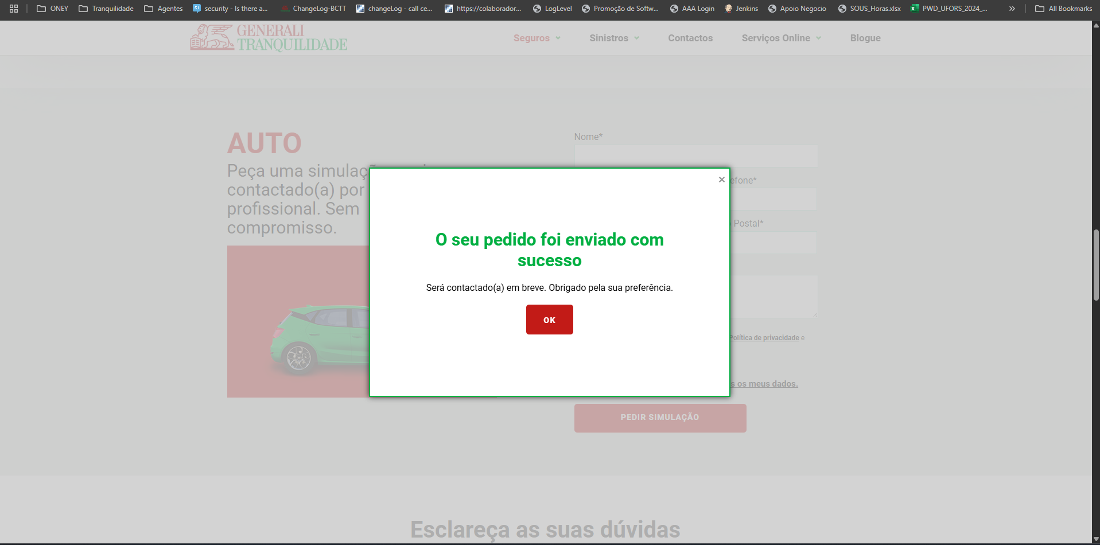

https://www.generalitranquilidade.pt/particulares/seguros/automovel/auto

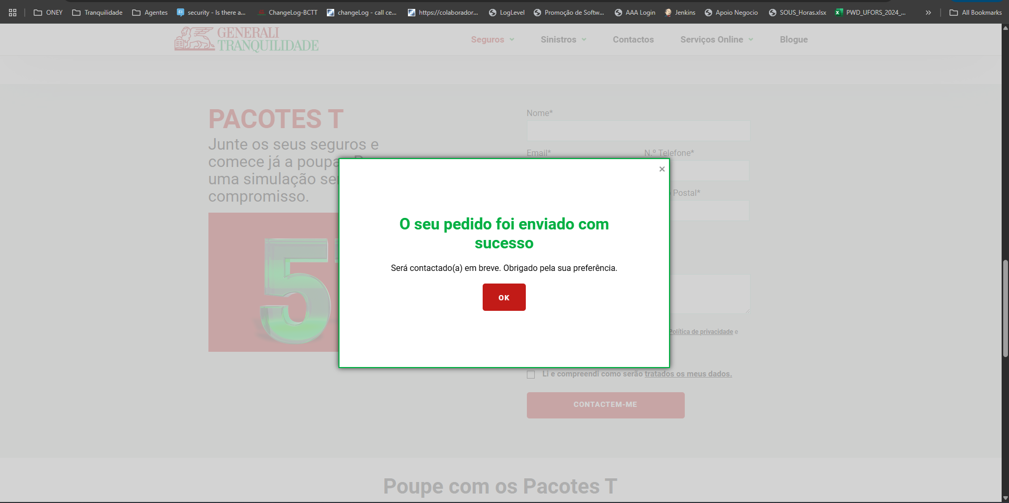

4.1
voltar à página inicial |  |  |  | 4 - ERROS
 | S | N | NA
 | x |  |  | 4.1 A informação já introduzida deve poder ser corrigida a qualquer momento
 |  |  |  | Toda a informação já transmitida pelo utilizador numa sessão pode ser corrigida, em qualquer momento, antes da transação ser finalizada.

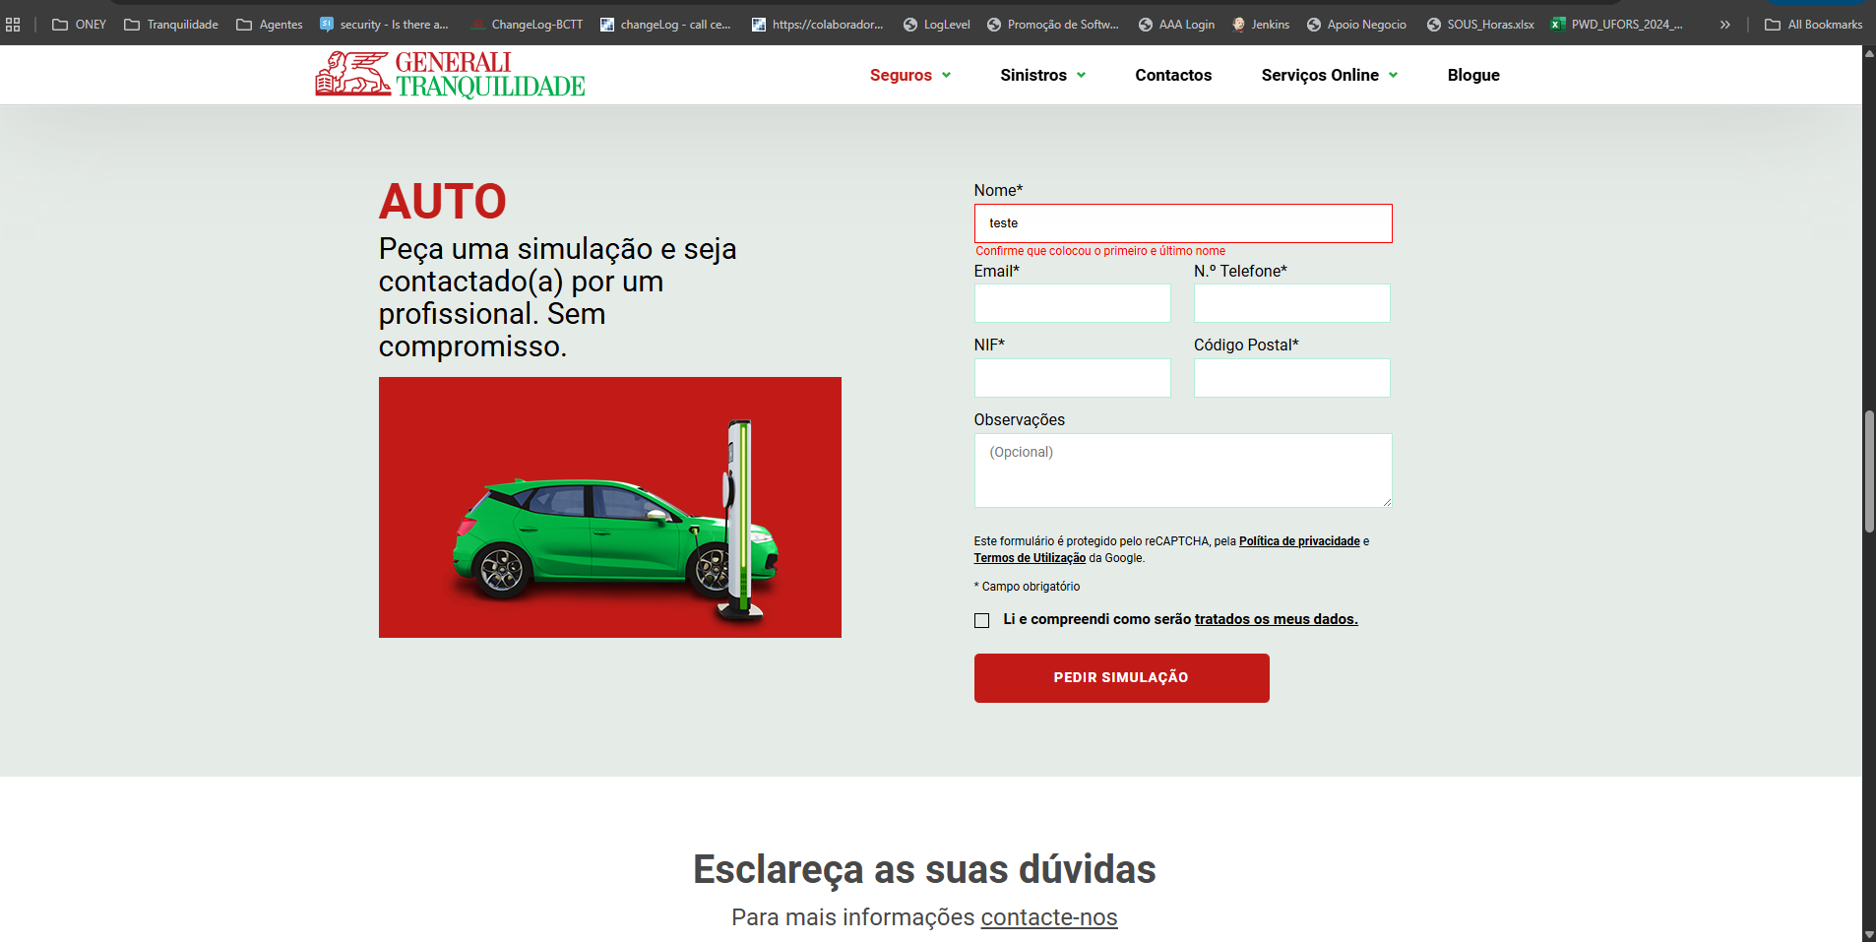
 |  |  |  |  | Nas imagens que se seguem é possivel ver o antes e o depois de um campo com erro, provando que quando o campo é corrigido o erro desaparece para facilitar a leitura ao cliente do que é pretendido para se submeter o formulário sem problema

https://www.generalitranquilidade.pt/particulares/seguros/automovel/auto

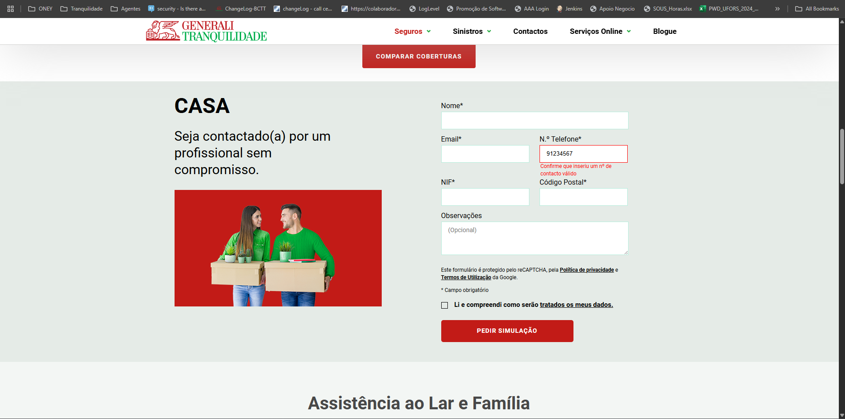

https://www.generalitranquilidade.pt/particulares/seguros/habitacao/casa

https://www.generalitranquilidade.pt/particulares/seguros/animais-domesticos/caes-e-gatos

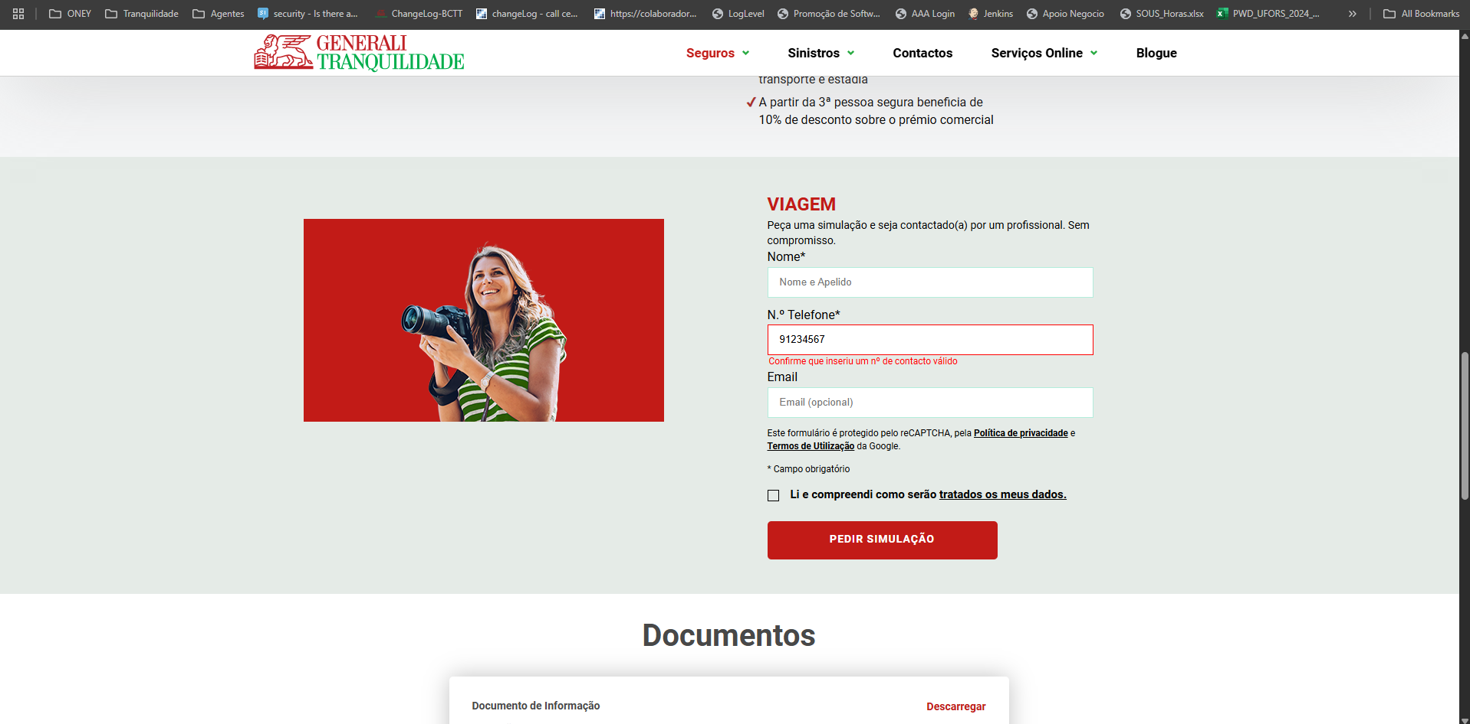

https://www.generalitranquilidade.pt/particulares/seguros/lazer-tempos-livres/viagem

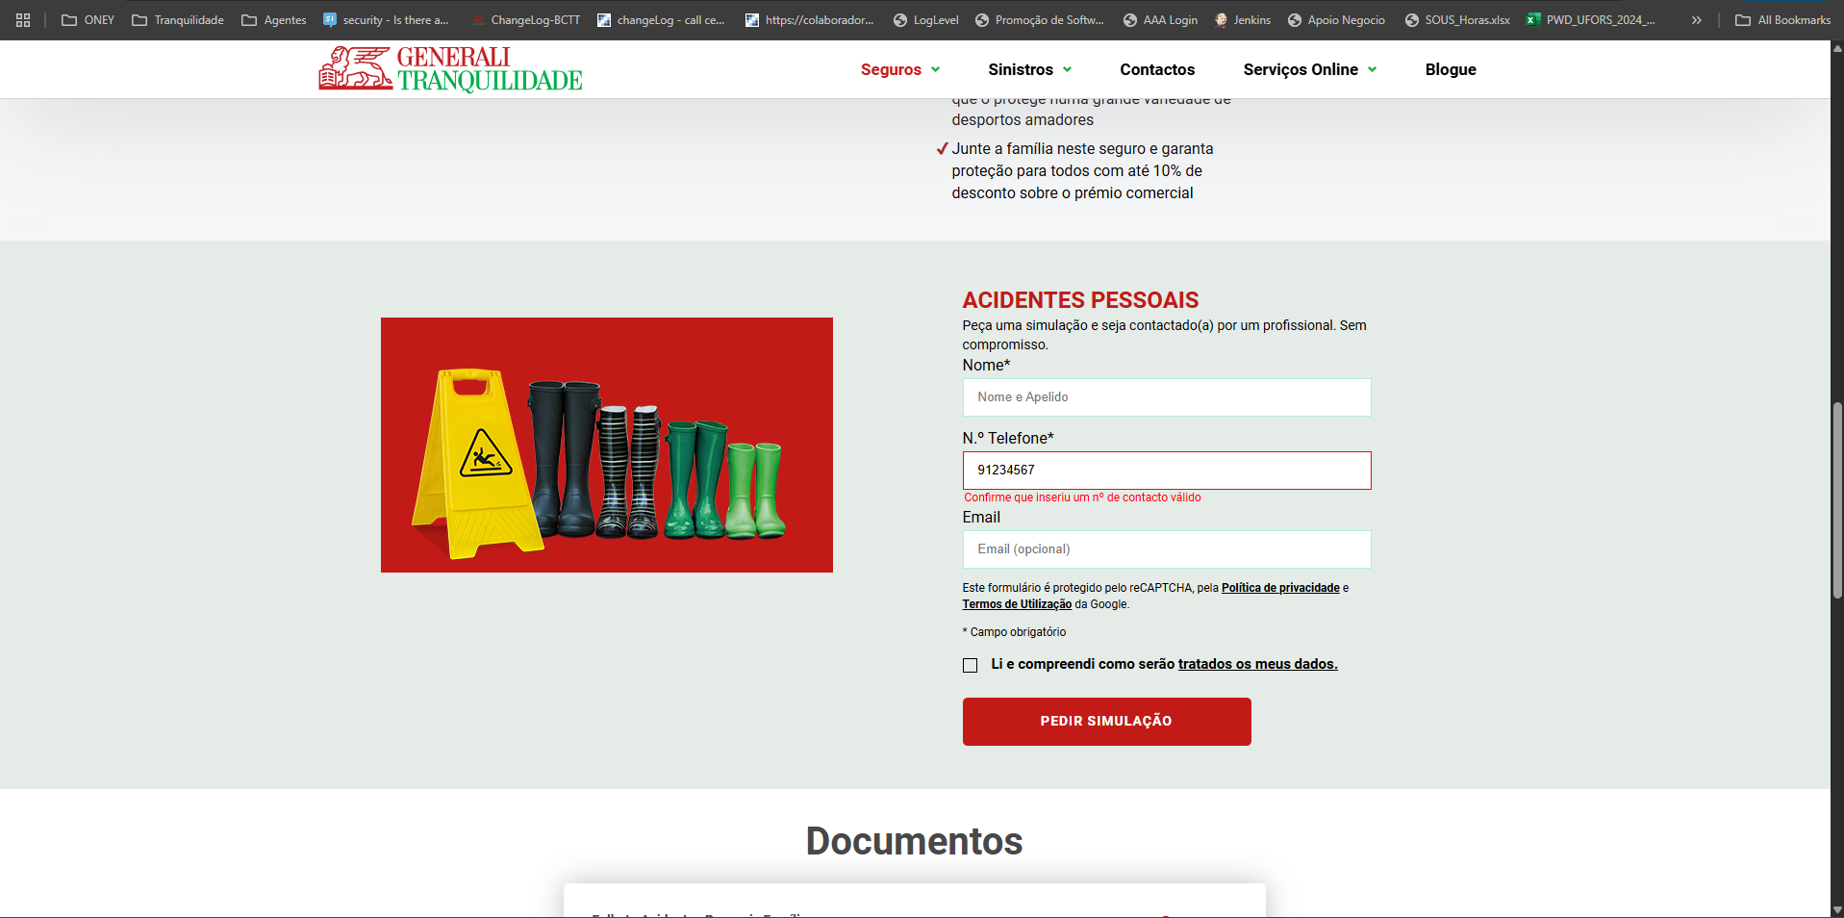

https://www.generalitranquilidade.pt/particulares/seguros/acidentes-pessoais/familia

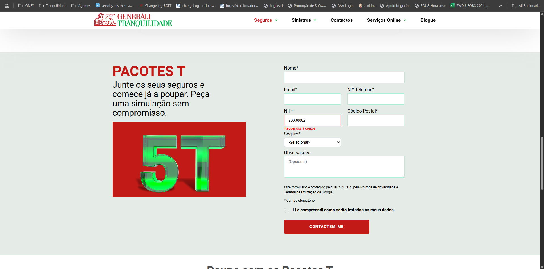

https://www.generalitranquilidade.pt/particulares/seguros/vantagens/pacotes-t

